BCGDKT
CÔNG TY TNHH FUJIFILM VIỆT NAM - Nhóm Nội soi - Bộ phận Thiết bị Y tế
Trụ sở: Tầng 30, Saigon Trade Center, 37 Tôn Đức Thắng, Bến Nghé, Quận 1, Hồ Chí Minh
VPĐD: Tầng 22, Tòa tháp VCCI, 09 Đào Duy Anh, Phương Mai, Đống Đa, Hà Nội

 |  |  |  |  |  | Ngày 08 tháng 09 năm 2023

BÁO CÁO GIÁM ĐỊNH KỸ THUẬT
Số:2023090018/BCGĐKT

 | Kính gửi: | BỆNH VIỆN ĐA KHOA HOÀN MỸ SÀI GÒN

Trung tâm Kỹ thuật thuộc Nhóm Nội soi, Bộ phận Thiết bị Y tế, công ty TNHH Fujifilm Việt Nam xin gửi tới Quý Bệnh viện bản báo cáo giám định kỹ thuật như sau:

I. Thông tin chung:

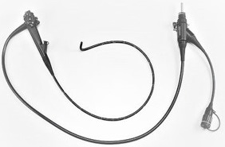
1
Thiết bị: |  |  | Ống soi đại tràng |  | FMSV2023090018
Model: |  |  | EC-530WL3
Số máy: |  |  | 5C643K346
Người kiểm tra: |  |  | Lê Quang Thông
Ngày kiểm tra: |  |  | 08/09/2023
Ngày lắp đặt: |  |  | 05/10/2019
Số ca sử dụng: |  |  | 4262
Ngày sửa chữa lần cuối: |  |  | 14/01/2020
Ngày xuất hiện hư hỏng: |  |  | 08/09/2023

II. Kết quả giám định:

Stt | Hiện tượng |  | Bộ phận liên quan | Nguyên nhân |  | Hình ảnh
1 | Broken (Cable/Wire/Fibers) |  | LGB.Light Guide Bundle | Worn Out Including Regular usage/Determined by the Incoming Inspection(Routin Maintenance Parts) |  | 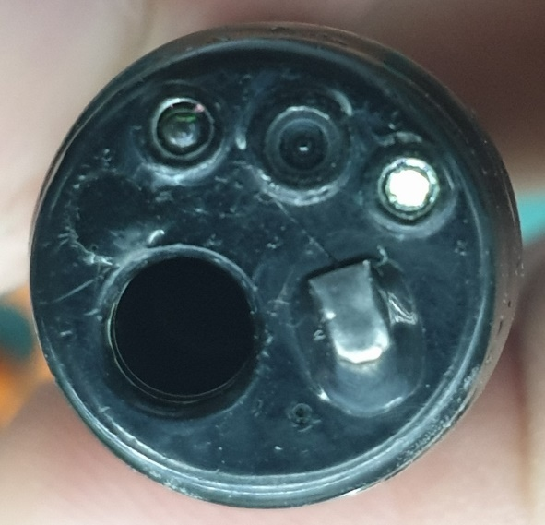
2 | Audible noise |  | BSA.All area at Bending Section Assembly | Previous Repair Error/Determined by the Incoming Inspection |  | 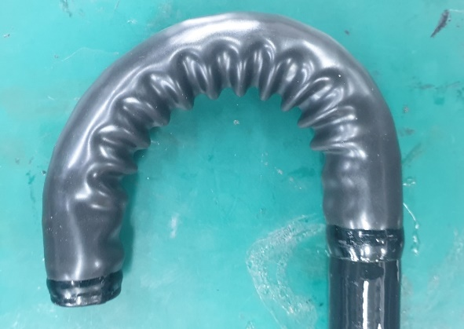
3 | Deformation / collapse / meandering / bending habit |  | FSA.Flexible Insertion Section Assembly | Worn Out Including Regular usage/Determined by the Incoming Inspection(Routin Maintenance Parts) |  | 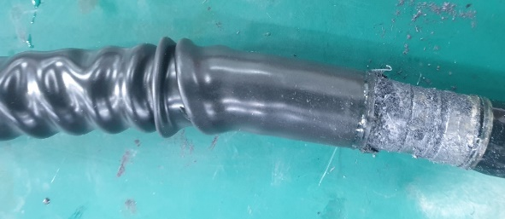
5 | Deformation / collapse / meandering / bending habit |  | FSA.Flexible Insertion Section Assembly | Worn Out Including Regular usage/Determined by the Incoming Inspection(Routin Maintenance Parts)
6 | Deformation / collapse / meandering / bending habit |  | FSA.Flexible Insertion Section Assembly | 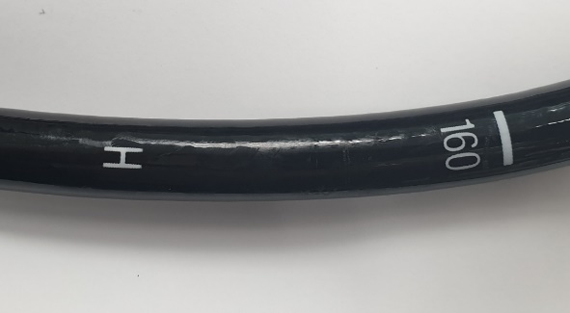 Worn Out Including Regular usage/Determined by the Incoming Inspection(Routin Maintenance Parts)
7 | Deformation / collapse / meandering / bending habit |  | FSA.Flexible Insertion Section Assembly | Worn Out Including Regular usage/Determined by the Incoming Inspection(Routin Maintenance Parts)
4 | Cracked / Teared |  | VCA.VCA at Flexible Section | Worn Out Including Regular usage/Determined by the Incoming Inspection(Routin Maintenance Parts) |  | 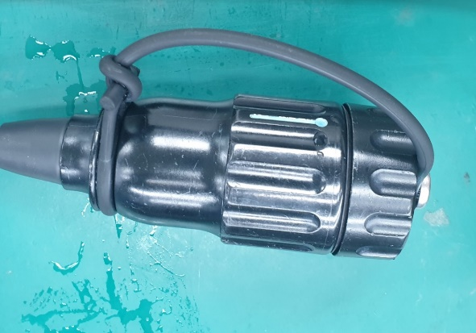

III. Kết luận:

 | Đề nghị Quý Bệnh viện cần thay các bộ phận sau:
 | - Bộ phận uốn cong (BSA)
 | - Vỏ ống luồn (FSA)
 | - Kênh khí nước (AWT)
 | - Kênh sinh thiết (FCT)
 | - Kênh nước phụ (WJT)
 | - Dây dẫn sáng (LGB)
 | - dây đai
 | - Vòng sắt
 | - Vòng sắt
 | - Ống nối (đồng)
 | - Ống nối (đồng)
 | - Đai ốc (đồng)
 | - Vỏ cao su (RBS)
 | - Một số phụ kiện liên quan:

IV. Khuyến cáo:
- | Đề nghị thực hiện đầy đủ và đúng cách các quy định về vệ sinh tiệt khuẩn và bảo quản thiết bị, kiểm tra rò rỉ sau mỗi ca thăm khám nhằm tránh rủi ro ngoài ý muốn có thể gây nguy hại đến dây soi.
- | Nếu có bất kỳ hiện tượng xảy ra như rò rỉ, hình ảnh bất thường… đề nghị Quý Bệnh viện tạm ngưng sử dụng và liên hệ ngay với công ty Fujifilm Việt Nam.

Xin chân thành cảm ơn!

PHỤ TRÁCH TRUNG TÂM KỸ THUẬT |  |  |  |  |  |  | NGƯỜI BÁO CÁO

Nguyễn Thái Nguyên |  |  |  |  |  |  | Lê Quang Thông

